Источники
 |  |  |  |  | Форма 0503117 с.3
3. Источники финансирования дефицита бюджета

Наименование показателя | Код строки | Код источника финансирования дефицита бюджета по бюджетной классификации | Утвержденные бюджетные назначения | Исполнено | Неисполненные назначения

1 | 2 | 3 | 4 | 5 | 6
Источники финансирования дефицита бюджета - всего | 500 | x | 65,595,235.70 | 26,933,285.09 | 38,661,950.61
в том числе:
источники внутреннего финансирования бюджета | 520 | x | - | - | -
из них:
источники внешнего финансирования бюджета | 620 | x | - | - | -
из них:
Изменение остатков средств | 700 |  | 65,595,235.70 | 26,933,285.09 | 38,661,950.61
Изменение остатков средств на счетах по учету средств бюджетов | 700 | 000 01 05 00 00 00 0000 000 | 65,595,235.70 | 26,933,285.09 | 38,661,950.61
увеличение остатков средств, всего | 710 |  | -2,153,833,617.29 | -1,031,432,861.70 | X
Увеличение остатков средств бюджетов | 710 | 000 01 05 00 00 00 0000 500 | -2,153,833,617.29 | -1,031,432,861.70 | X
Увеличение прочих остатков средств бюджетов | 710 | 000 01 05 02 00 00 0000 500 | -2,153,833,617.29 | -1,031,432,861.70 | X
Увеличение прочих остатков денежных средств бюджетов | 710 | 000 01 05 02 01 00 0000 510 | -2,153,833,617.29 | -1,031,432,861.70 | X
Увеличение прочих остатков денежных средств бюджетов муниципальных округов | 710 | 000 01 05 02 01 14 0000 510 | -2,153,833,617.29 | -1,031,432,861.70 | X
уменьшение остатков средств, всего | 720 |  | 2,219,428,852.99 | 1,058,366,146.79 | X
Уменьшение остатков средств бюджетов | 720 | 000 01 05 00 00 00 0000 600 | 2,219,428,852.99 | 1,058,366,146.79 | X
Уменьшение прочих остатков средств бюджетов | 720 | 000 01 05 02 00 00 0000 600 | 2,219,428,852.99 | 1,058,366,146.79 | X
Уменьшение прочих остатков денежных средств бюджетов | 720 | 000 01 05 02 01 00 0000 610 | 2,219,428,852.99 | 1,058,366,146.79 | X
Уменьшение прочих остатков денежных средств бюджетов муниципальных округов | 720 | 000 01 05 02 01 14 0000 610 | 2,219,428,852.99 | 1,058,366,146.79 | X

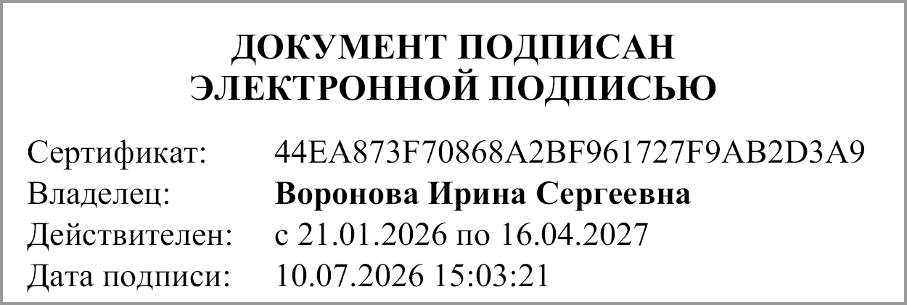
Руководитель |  |  | Воронова Ирина Сергеевна

Главный бухгалтер |  |  | Малахова Людмила Николаевна

"01" июля 2026 г.

Документ подписан электронной подписью. Дата представления 10.07.2026 Главный бухгалтер(Малахова Людмила Николаевна, Сертификат: 00ABF34C4AAA092CFA3DAAEB5919C1BAC8, Действителен: с 30.12.2025 по 25.03.2027), Руководитель(Воронова Ирина Сергеевна, Сертификат: 44EA873F70868A2BF961727F9AB2D3A9, Действителен: с 21.01.2026 по 16.04.2027)

